גליון לארגון מסיבה
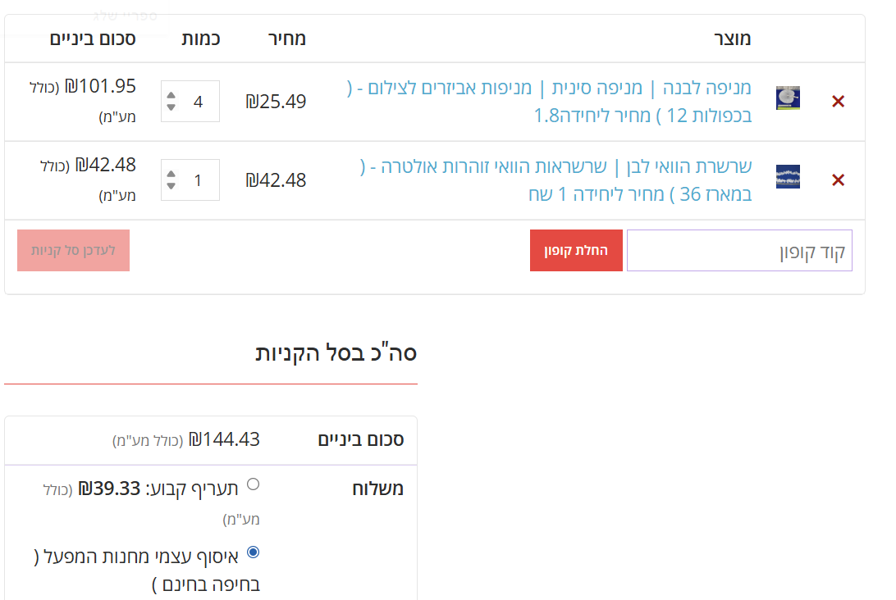
משימות וסטטוס |  |  |  |  |  | מחשבון שתיה קלה |  |  |  | מחשבון אנשים |  |  | מחשבון כרטיס כניסה
נושא | משימה | אחריות | מחיר | סטטוס | הערות | שתיה | כמות | מחיר לבקבוק | מחיר בסה"כ | נחשב 5 אנשים לבקבוק אלכוהול כבד בק' אלכוהול כבד = 24 בירות = 4 בק יין (מבחינת כמות מנות אלכוהול) |  |  | סבב | כמות אנשים | מחיר לאדם | סה"כ כסף נאסף
סגירות ותיאומים | סגירת מקום | משותפת | עד 5500 | בוצע |  | לימונענע | 20 | ₪6.50 | ₪130.00 |  |  |  | א' | 85 | ₪100 | ₪8,500
 | דיג'יי | תומר | עד 1500 | בוצע | לתאם גם עם גולדי שעות | אשכוליות | 10 | ₪5.00 | ₪50.00 |  |  |  | ב' | 25 | ₪120 | ₪3,000
מטלות | רשימת אלכוהול + קניות + שתיה קלה | נועם | - | בוצע |  | חמוציות | 3 | ₪12.00 | ₪36.00 |  |  |  | ג' | 5 | ₪130 | ₪650
 | הזמנה | מיכל | חינם | בוצע |  | תפוזים | 10 | ₪6.50 | ₪65.00 | כמות מתוכננת | אלכוהול כבד לאדם | סה"כ נדרש | סה"כ |  |  | ₪12,150
 | פתיחת גטאין ופייבוקס | נועם | חינם | בוצע |  | ספרייט | 10 | ₪7.50 | ₪75.00 | 130 | 5 | 26
 | צלם |  | חינם |  | לדבר עם חבר שיביא מצלמה ויצלם | קולה | 10 | ₪7.50 | ₪75.00 |  |  |  | בפועל | הערכה
 | אנשי צוות - סלקטור בכניסה, ברמן |  | חינם |  | לתאם עם חברים | סודה | 5 | ₪3.00 | ₪15.00 | רעיונות לכדי קוקטיילים:
 | לזכור להביא ארגז אקסל |  | על דואק | לזכור |  | תפוזים טריים | 1 | ₪6.00 | ₪6.00 | קמפרי תפוזים (אפשר גם אשכוליות)
 | לזכור להביא בקבוק טובי לדואק |  | על נועם | לזכור |  | לימונים טריים | 3 | ₪9.00 | ₪27.00 | לימונערק (אפשר גם עם מיץ אשכולית אדומה, יוצא מגניב)
קניות | אלכוהול |  | עד 2000 | חנות יבואן מבנימניה |  | סה"כ מחיר |  |  | ₪479.00 | פונץ' טרופי (וודקה , מיץ מנגו, מיץ חמוציות או לימון)
 | חד פעמי |  | עד 200 |  | בני ברק? |  |  |  |  | מרגריטה אננס (טקילה, מיץ אננס, ליקר תפוזים, מיץ לימון)
 | מניפות |  |  | אתר שנשלח בווטסאפ | קישור או בעליאקספרס | חישוב עלות לקניות
 | דברים מגניבים לחלק ברחבה |  |  |  | מטוס / משקפיים | מה קונים? | עלות מקסימלית |  | הערות
 | קרטיבים |  | שקל לקרטיב |  | אם יש עודף כסף | השכרת מקום | ₪5,500
 | 3 כדים לערבוב קוקטיילים |  |  |  | מים, ושני קוקטיילים | דיג'יי | ₪0 |  | חינם תודה לערן
 | קרח |  | חינם |  | מביאים מהקריה בג'ריקנים | אלכוהול | ₪2,300
 | צמידים לכניסה |  | חינם |  | לנסות להביא מהקריה | שתיה קלה | ₪550
 | גומי |  |  |  | בני ברק? | חד פעמי | ₪250
 | שתיה קלה |  |  |  | בני ברק? | מניפות ושרשראות הוואי | ₪150 |  | רק אם נשאר כסף
 |  |  |  |  |  | קרטיבים | ₪80
 | ספרור עדכונים | תאריך | מעדכן | מהות |  | גומי וחטיפים | ₪300
 | 3 | 13/07/2025 | נועם הקינג | הוספת רשימת מוזמנים ומעקב תשלומים |  | סה"כ | ₪9,130

